MERCADO LIBRE
N° | DESCRIPCIÓN TÉCNICA DETALLADA | CANTIDAD | IMAGEN DE REFERENCIA | VALOR UNITARIO | FOTOGRAFIA | LINK
1 | Caneca / Papelera de 35 litros, tapa vaivén en material resistente a la intemperie - Material polipropileno en recipiente y tapa de polipropileno de alta densidad. Entregar ficha técnica y garantía de mayor a un (1) año. Color: Negro Señalización: Estampados papeleras no aprovechable | 1 | 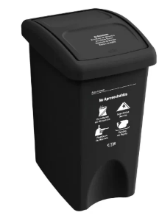 | 44500 | 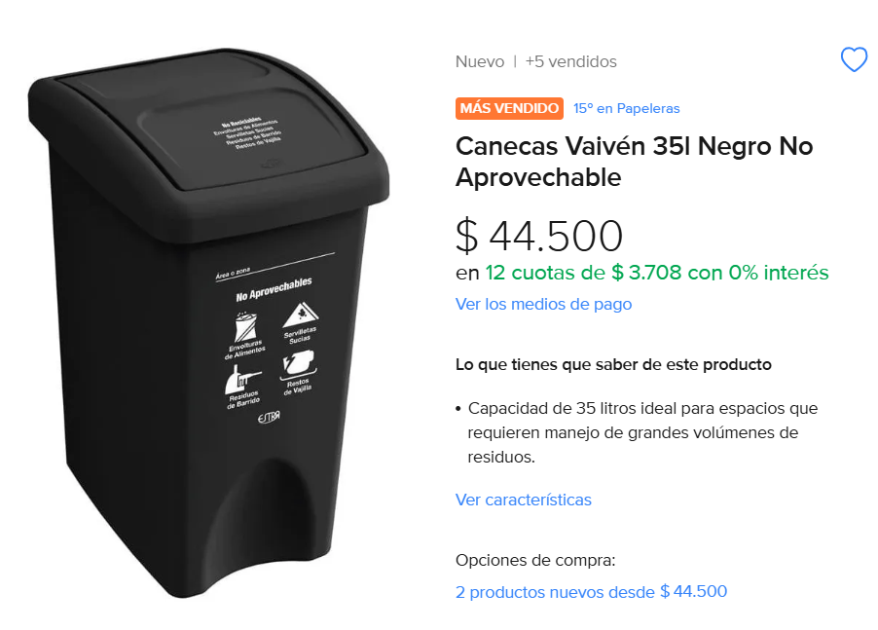 | https://www.mercadolibre.com.co/canecas-vaiven-35l-negro-no-aprovechable/p/MCO28135953?highlight=true&headerTopBrand=false#polycard_client=search-nordic&searchVariation=MCO28135953&position=1&search_layout=grid&type=product&tracking_id=24e32bb8-5293-49fd-8a24-a4402e682fde&wid=MCO1575091003&sid=search
2 | Caneca / Papelera de 35 litros, tapa vaivén en material resistente a la intemperie - Material polipropileno en recipiente y tapa de polipropileno de alta densidad. Entregar ficha técnica y garantía de mayor a un (1) año. Color: Blanco Señalización: Estampados papeleras aprovechable | 1 | 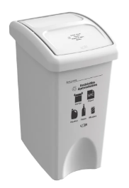 | 44500 | 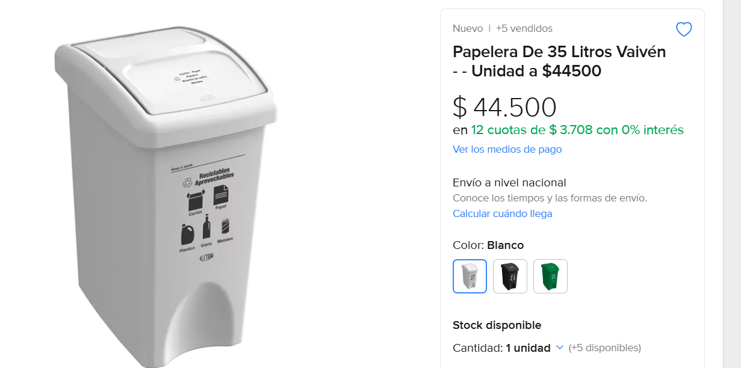 | https://articulo.mercadolibre.com.co/MCO-2806282018-papelera-de-35-litros-vaiven--_JM?searchVariation=182808336076&highlight=false&headerTopBrand=false#polycard_client=search-nordic&searchVariation=182808336076&position=6&search_layout=grid&type=item&tracking_id=caf34260-996f-4341-b4b4-424e944a5637
3 | Caneca / Papelera de 10 litros y tapa con pedal en material resistente a la intemperie - Material polipropileno de alta densidad. Entregar ficha técnica y garantía de mayor a un (1) año. Color: Negro Señalización: Estampado papelera residuo ordinario | 1 | 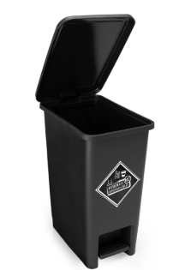 | 77900 | 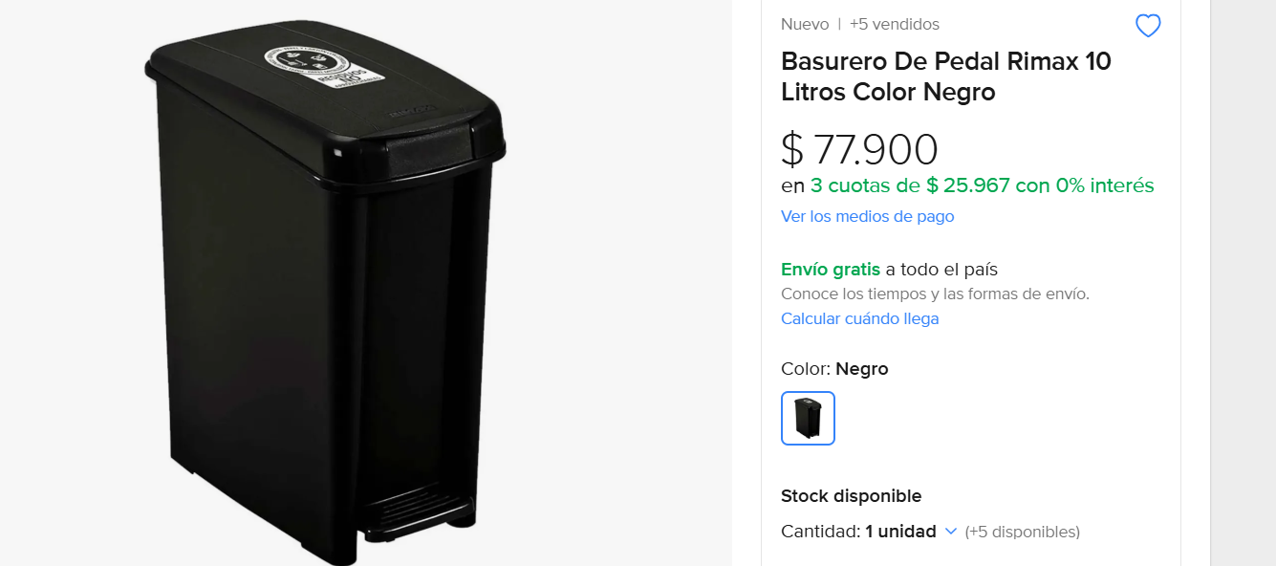 | https://articulo.mercadolibre.com.co/MCO-2249473304-basurero-de-pedal-rimax-10-litros-color-negro-_JM#polycard_client=recommendations_pdp-v2p&reco_backend=ranker_retrieval_system_org&reco_model=rk_ent_v3_retsys_org&reco_client=pdp-v2p&reco_item_pos=2&reco_backend_type=low_level&reco_id=7d437835-df0b-40dd-a672-6755390f13c6

